Cover


System Architecture
Project: Gateway v3.0

Doc Version: 1.0
Author: hiennt
Last Update: 29/10/2019

SMS-Template
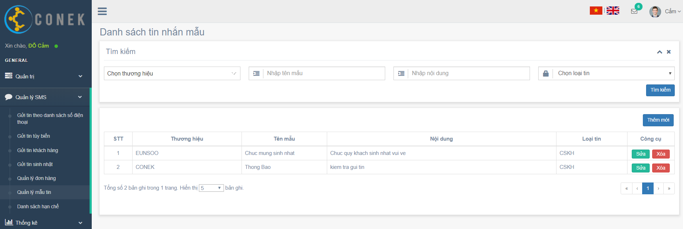

Search

Create new

Edit
Delete

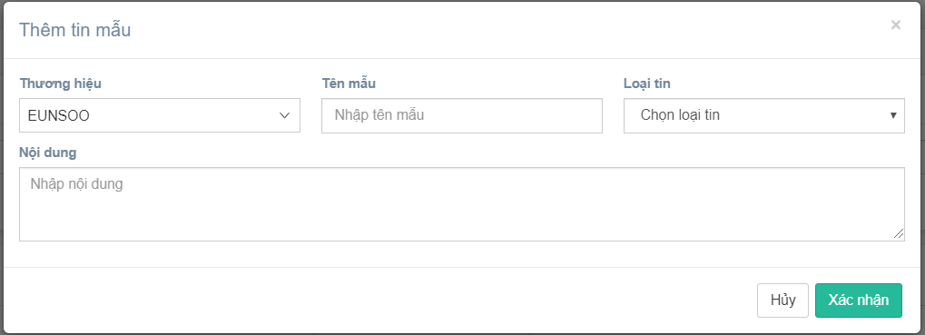
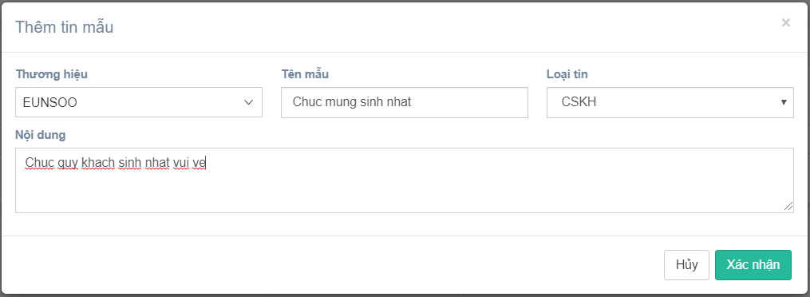

Confirm
Create new

Show message create fail

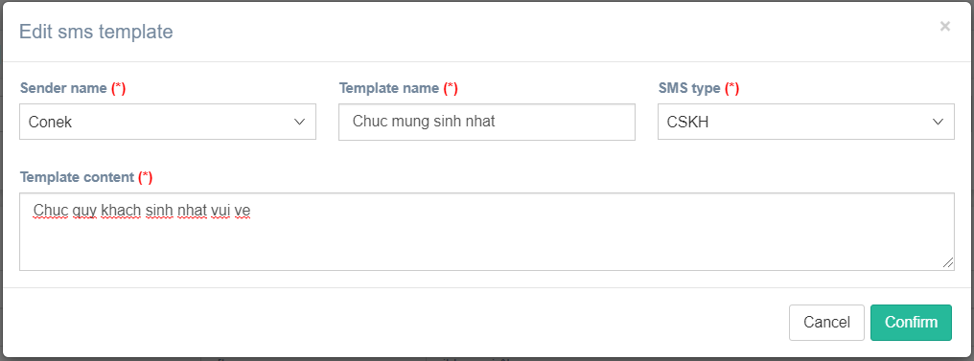

Confirm
Edit

Show message edit fail

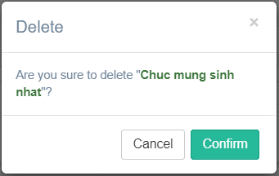

Confirm
Delete

Show message delete fail

PhoneBlackList
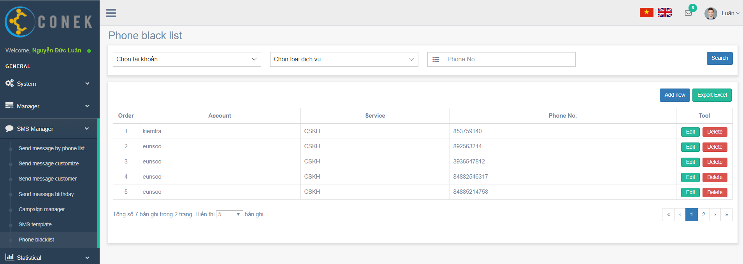

Search

Create new
Export excel

Edit
Delete

Search
Create new

No data found

Confirm
Create new

Show message create fail

Confirm
Edit

Show message edit fail

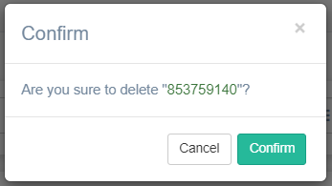

Confirm

Delete

Show message delete fail

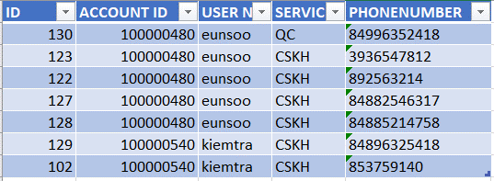

Delete

SMS-PhoneList
- Tài khoản: Tài khoản đăng nhập của người dùng. Nếu là tài khoản quản trị thì sẽ hiển thị thêm các tài khoản con.
- Chọn loại tin nhắn cần gửi: CSKH, QC
- Thương hiệu: danh sách thương hiệu được lấy theo tài khoản và loại dịch vụ đã chọn (dữ liệu được thể hiện trong bảng ACCOUNT_SENDER_MAPPING).

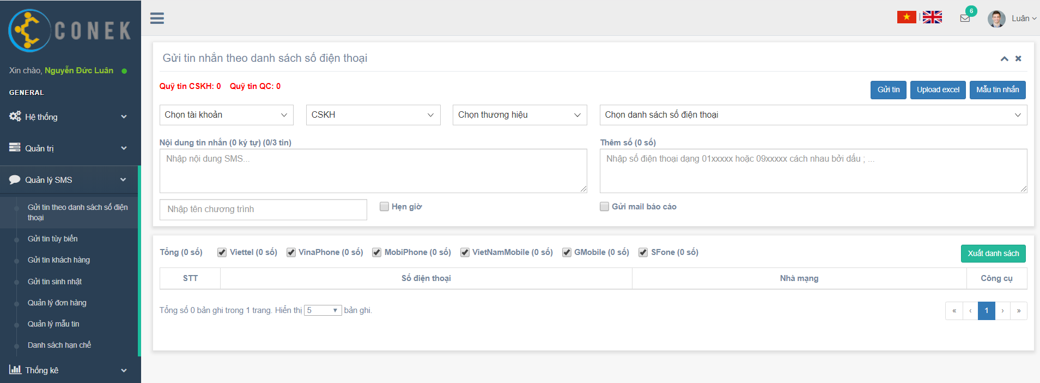
Upload excel
SMS template file
Send SMS

Chọn danh sách SĐT đã được tạo sẵn

Nhập tên đơn hàng trước khi gửi tin
Tích ẹn giờ gửi tin nếu cần

Chọn danh sách SĐT hoặc upload danh sách mới

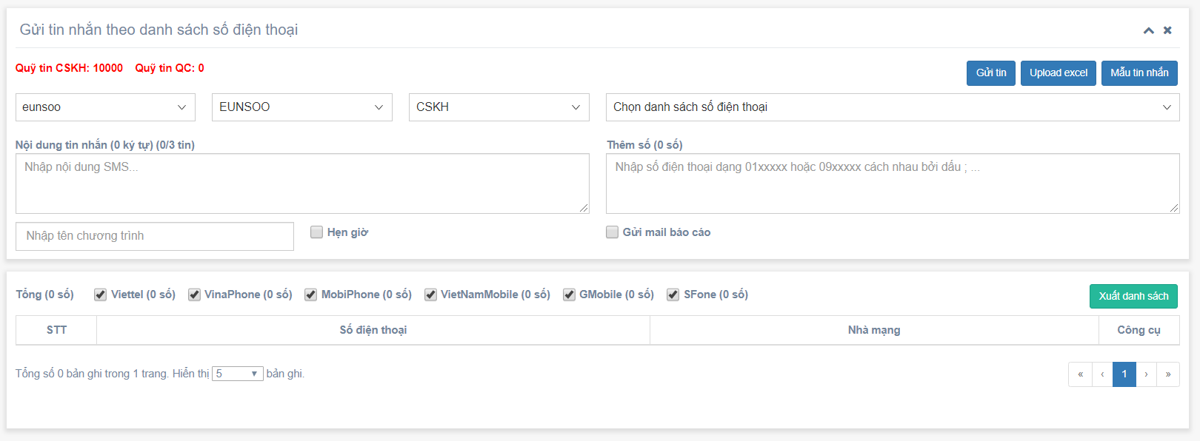

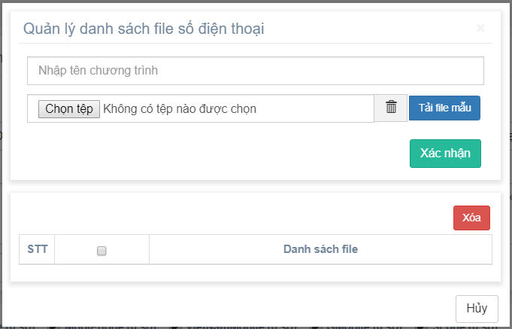
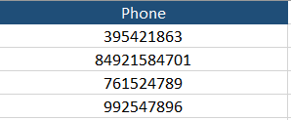

Upload excel

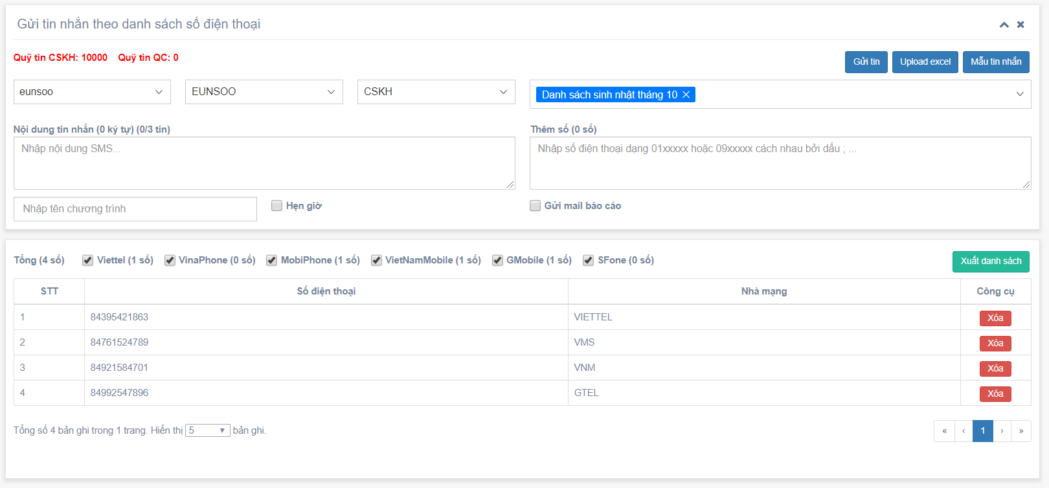

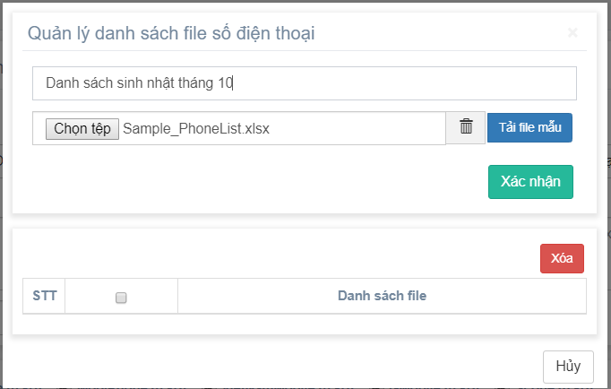

Confirm

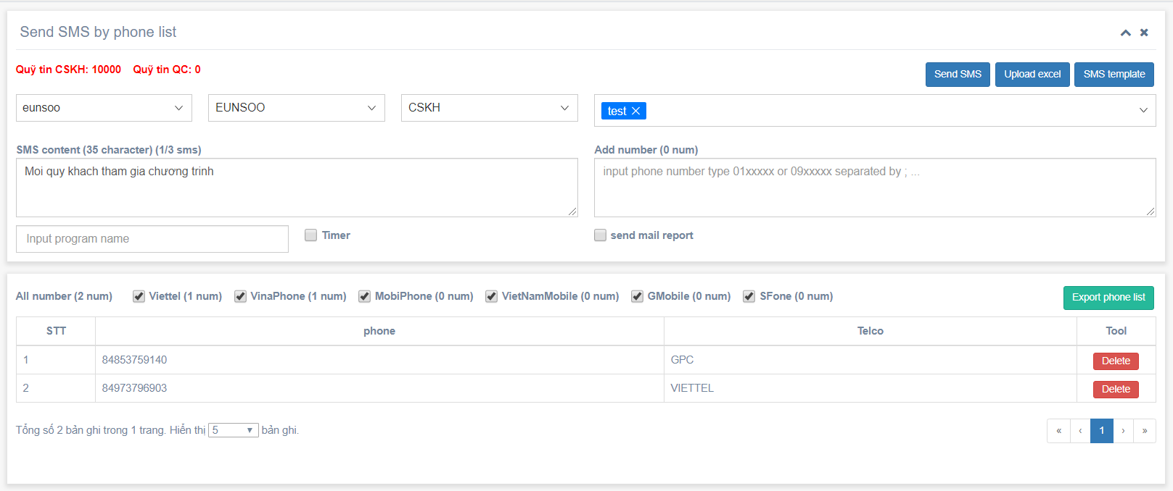

Choose sms template

Send SMS
Thêm SĐT gửi kèm

- Check SĐT có thuộc danh sách số bị chặn hay không (PHONE_BLACKLIST)
- Check keyword xem có thuộc danh sách từ bị chặn(SYS_VAR)
- Check quyền gửi tin nhắn của tài khoản
Gửi tin

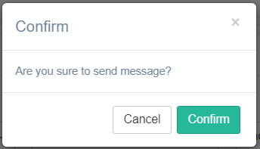

Confirm

Show message create fail

SMS-Customize
- Tài khoản: Tài khoản đăng nhập của người dùng. Nếu là tài khoản quản trị thì sẽ hiển thị thêm các tài khoản con.
- Chọn loại tin nhắn cần gửi: CSKH, QC
- Thương hiệu: danh sách thương hiệu được lấy theo tài khoản và loại dịch vụ đã chọn (dữ liệu được thể hiện trong bảng ACCOUNT_SENDER_MAPPING).

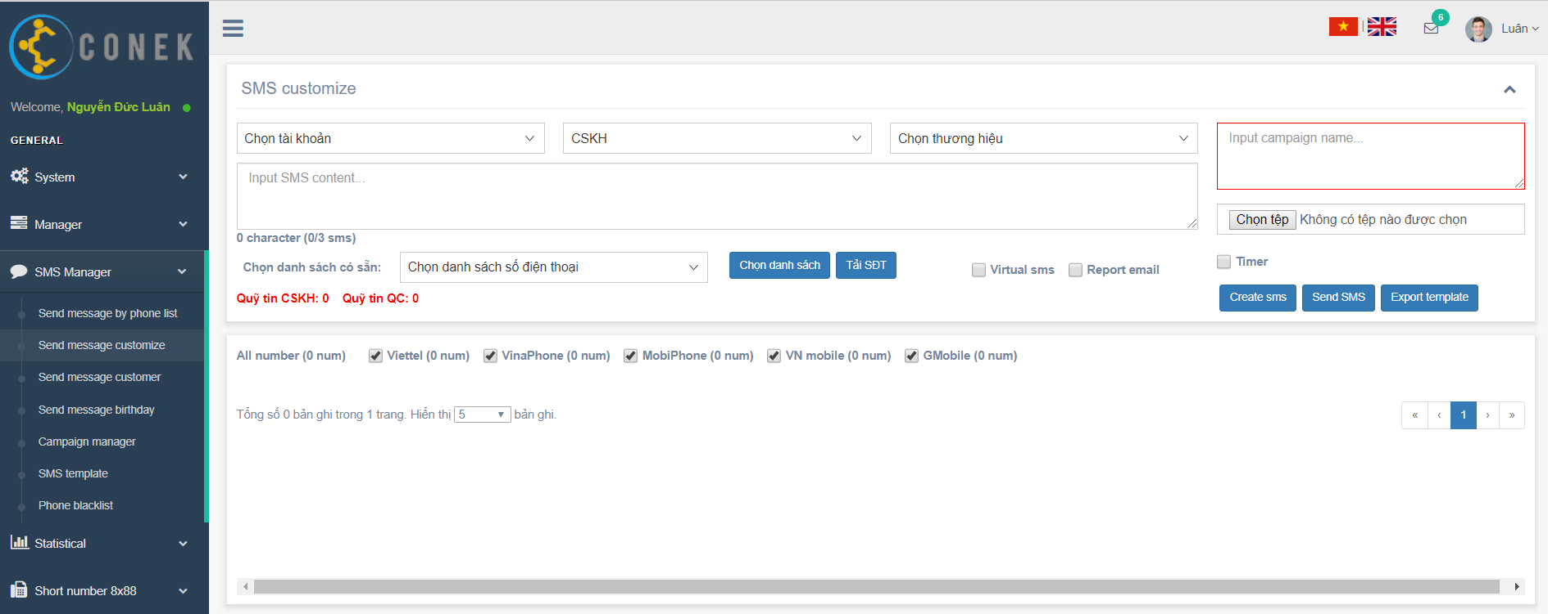

Campaign name

Upload file customize

Template file
Create SMS

Send SMS

List phone send

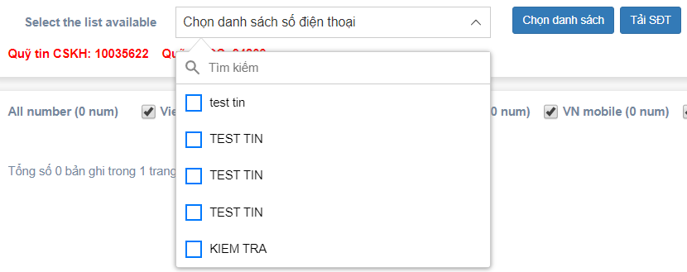

Chọn từ danh sách có sẵn

Get list phone

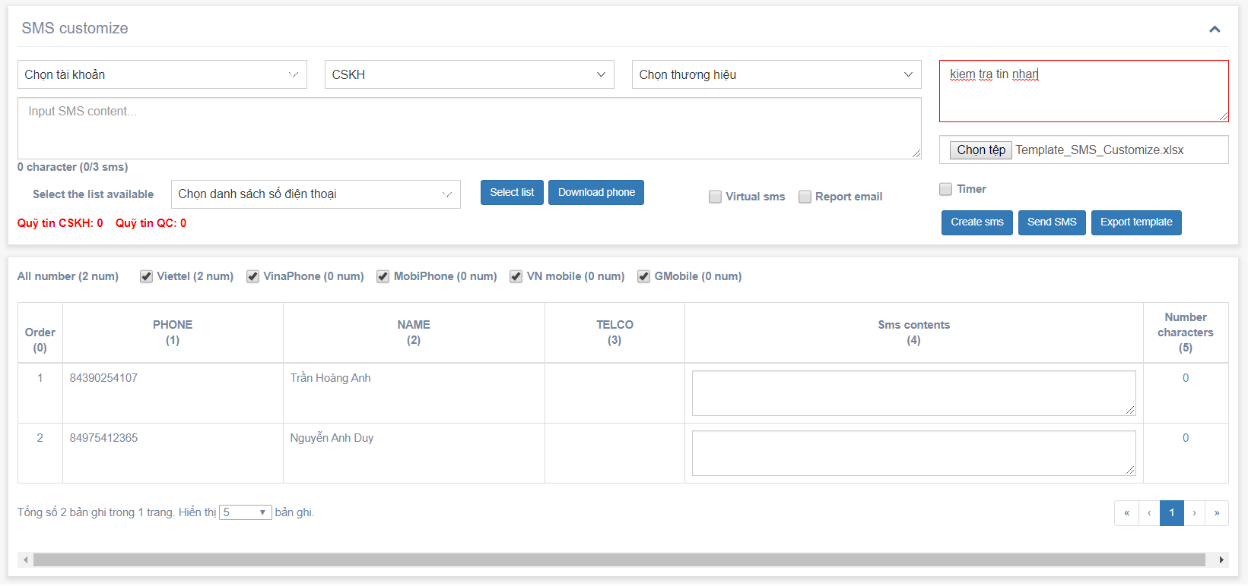
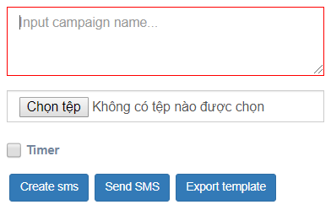
Input campaign name

Upload file mới

- File bắt buộc phải có cột đầu tiên là "PHONE"
- Người dùng có thể thêm các cột khác cần thiết

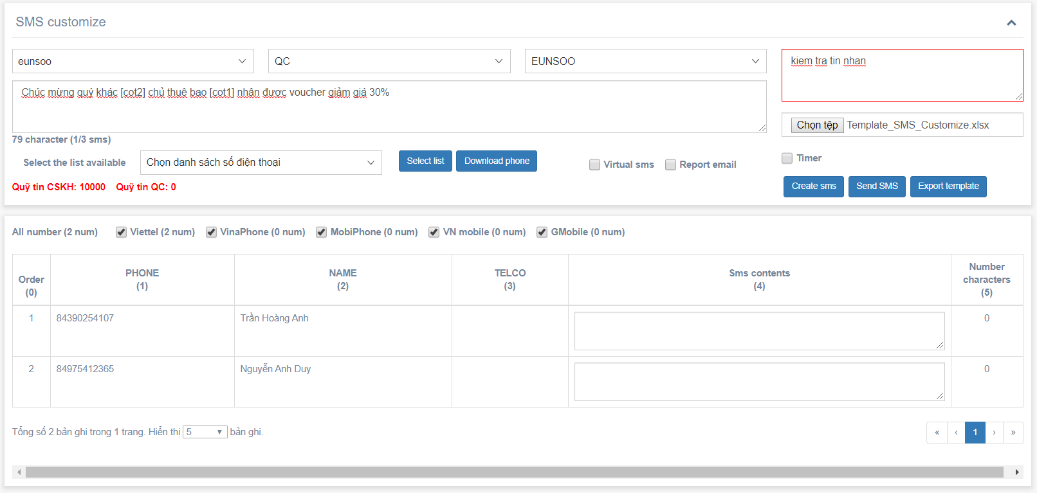
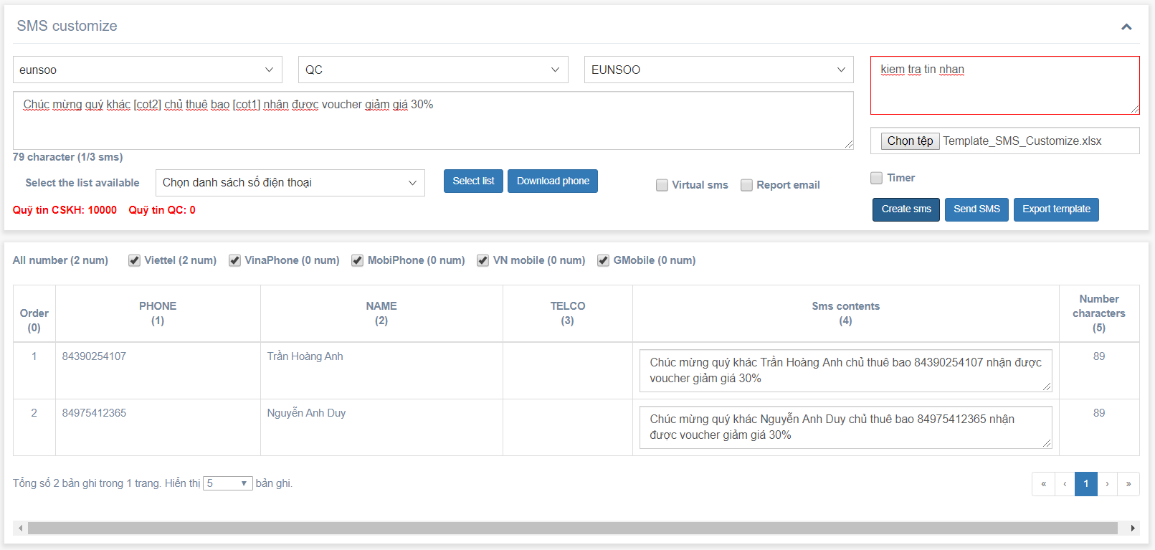

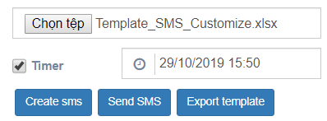
Input content
Hẹn giờ gửi tin

Create content SMS

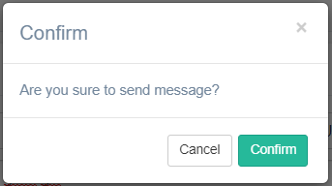

Confirm

Show message create fail

SMS-Customer
- Tài khoản: Tài khoản đăng nhập của người dùng. Nếu là tài khoản quản trị thì sẽ hiển thị thêm các tài khoản con.
- Chọn loại tin nhắn cần gửi: CSKH, QC
- Thương hiệu: danh sách thương hiệu được lấy theo tài khoản và loại dịch vụ đã chọn (dữ liệu được thể hiện trong bảng ACCOUNT_SENDER_MAPPING).

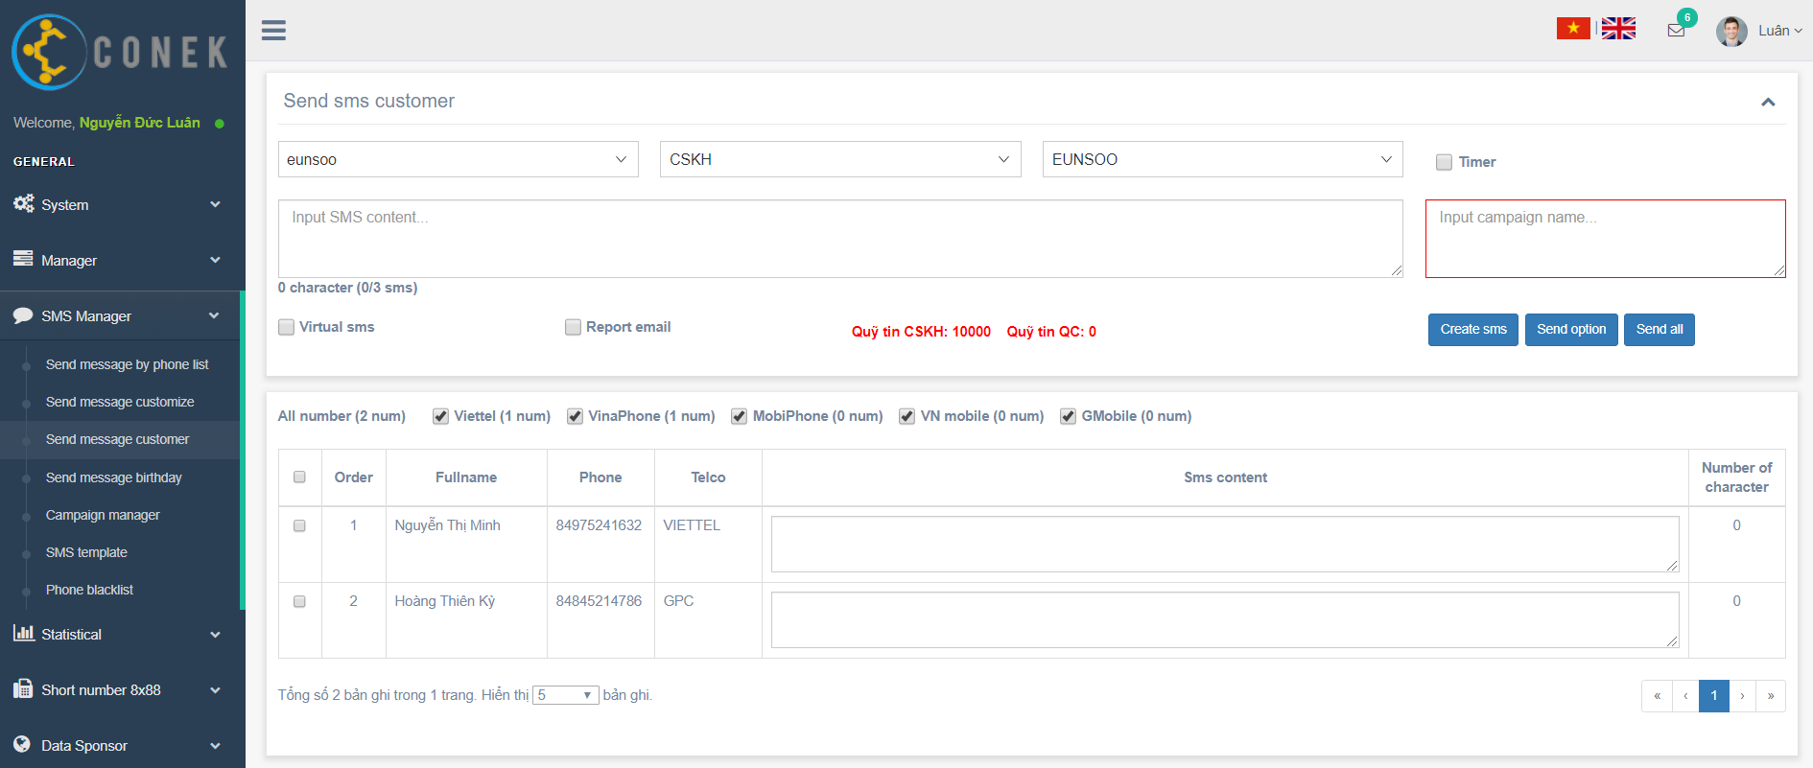

Hẹn giờ gửi tin

Input campaign name

Create SMS
Send all
Send option

List customer

Tích chọn khách hàng cần tạo tin hoặc nếu không chọn thì sẽ tạo tin nhắn cho tất cả

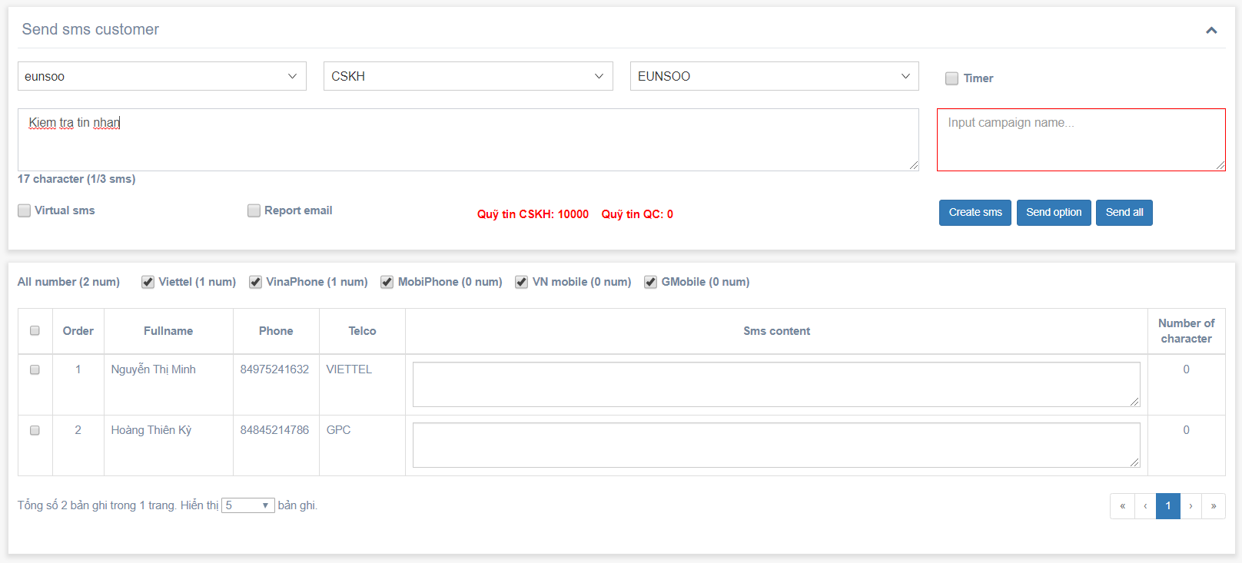
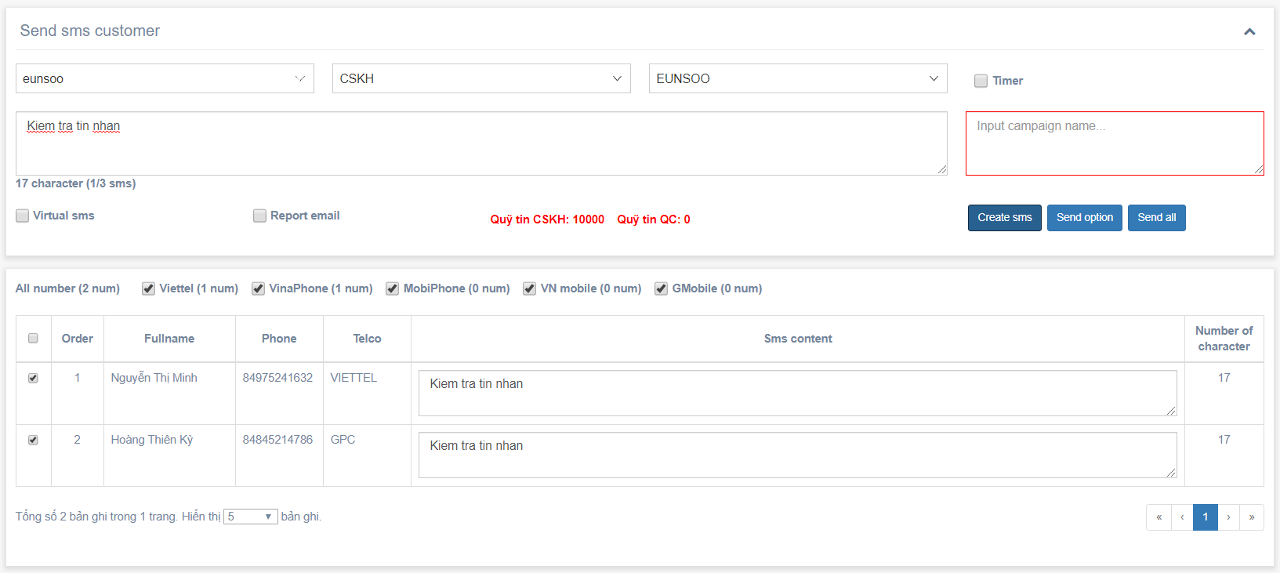

Create SMS

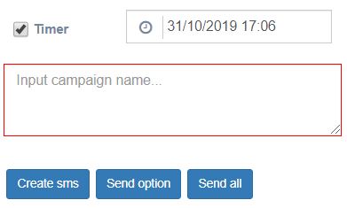

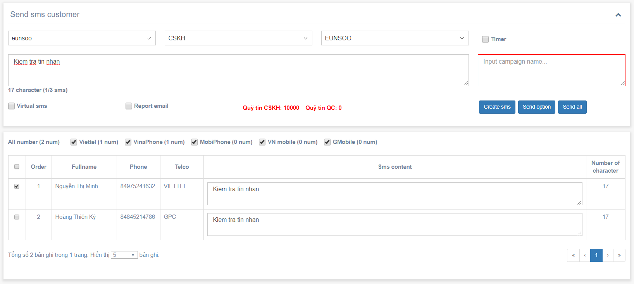

Send SMS
Gửi cho tất cả khách hàng có trong danh sách

Send SMS
Confirm

Tích chọn khách hàng cần gửi tin

Show message create fail

